Sheet1
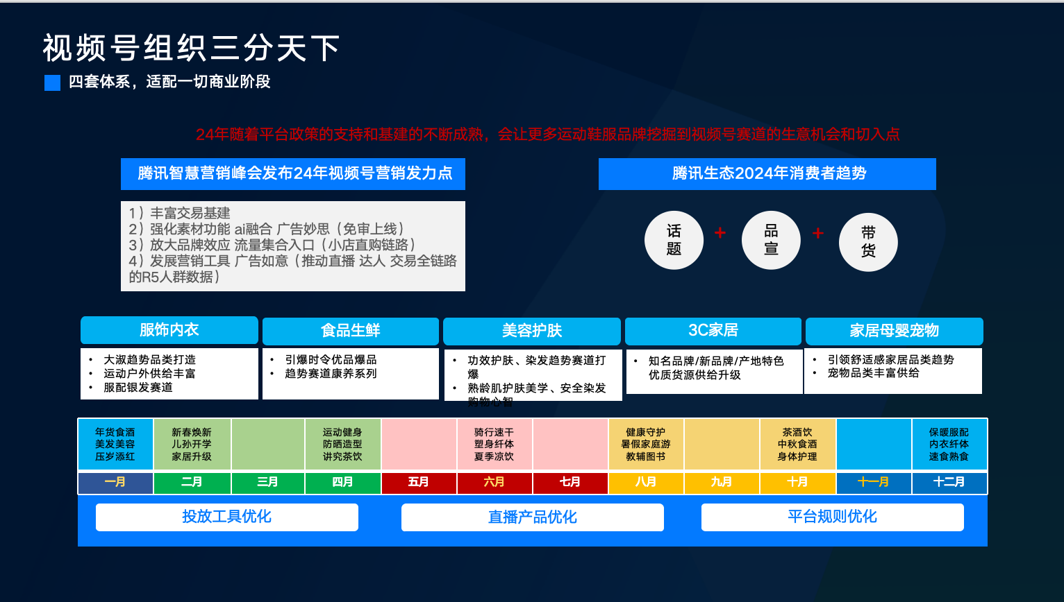
视频号全年热门选品表
计划月份 | 选品类别 | 可选产品 | 特殊说明
一月 | 元旦汇演 | 演出服、彩色气球、礼品、装饰、表演服、礼盒、贺卡、手工、拉花、彩绳、彩带、大拉花、喷雪、小手掌花束音响、话筒、条幅、摄像机、礼炮、主持人礼服、舞蹈人员服装、模特人员服装、小品服装、邀请函、入场券红地毯、红色桌布、名片摆台、泡泡机、荧光棒、打气筒 | 元旦，新的一年的开始，幼儿园、学校、公司、商场等集体组织都会进行庆祝，或是表演节目，或是布置场景。需要些特定的商品，比如条幅，装饰，表演服装，场景布置装饰品，冠军奖品等
 | 腊八节 | 礼品、礼盒、包装袋、手工 | 腊八是中国的传统节日，人们会在这天喝腊八粥，做腊八蒜，因此针对这个节日，腊八粥、包装袋、腊八粥食材、腊八蒜醋等都是热销商品
 | 年会 | 荣誉证书、手捧花束、装饰盆花荣誉证书、手捧花束、装饰盆花、司仪台鲜花、嘉宾胸花、支持人胸花、托盘嘉宾席台卡、对讲机、签名笔、多孔插线板、红地毯、抽奖箱、抽奖卡片、礼仪礼服、扇子、秧歌服
二月 | 年货(换新、床单类) | 春装、背包、箱包衣服、对联、礼品、装饰品、玻璃贴、七彩灯、家具、春装、背包、箱包、新年童装、春联福字、挂饰、灯笼、贴纸、仿真花、商场过年装饰、窗花、生肖玩偶、中国结 | 春节，中国最重要的节日，无论集体还是个人，遍及男女老少都高高兴兴准备过年事情，商场、学校、集体部门组织进行年终表演节目，家家户户贴春联，备年货，买新衣更是热热闹闹，走亲访友，因此迎新春条幅、演出服、场景布置、春联、灯笼、礼品、礼盒、衣服等很受欢迎
 | 情人节 | 玫瑰花、礼盒、抱枕、礼品、手工、礼盒、首饰品、布置装饰品、相册、杯子、布娃娃、腰带、毛毛熊、毛绒玩具 | 这是一个关于爱、浪漫以及花、巧克力、贺卡的节日、男女在这一天互送礼物用以表达爱意或友好。
 | 元宵节 | 玩具、手提花灯、装饰品、手工、贴纸、灯笼 | 元宵节，是中国春节年俗中最后一个重要节令，在这个节日吃汤圆，看花灯，挂灯笼，儿童玩具也必不可少，气球、风筝等
 | 外地回家过年送礼 | 保暖衣物、按摩椅、安眠枕保暖衣物、按摩椅、安眠枕、玩具、帽子、围巾、手套、包包、饰品、壁画
三月 | 三八妇女节 | 衣服、礼品、礼盒、手工品、贺卡活动易拉宝、店铺活动挂纸、老花镜、初心化妆镜、北极熊、百变精灵、缪斯之恋、七彩的幸福、四叶草之恋、森林幻想曲、爱心感温杯、自拍神器、流行包包、挂饰、花束 | 妇女节，主要以对女性送礼为主，母亲、老师、老婆、女朋友、女同事等，主要针对女性用品
 | 开学季 | 脸盆、喝水杯、毛巾、肥皂文具、礼品、衣服、书包、四件套、水杯、日用品、拉杆箱、睡衣、鼠标热、键盘热脸盆、喝水杯、毛巾、毯子、空调被、纸巾、、衣架、雨伞、饭盒 | 学生日用品及生活用品、四件套、拉杆箱及包装袋、小电扇、电脑配件
 | 二月二龙抬头(妇女节) | 理发围布、理发剪刀、理发台、理发收纳箱、理发用品、洗头床、毛巾等 | 理发围布、理发剪刀、理发台、理发收纳箱、理发用品、洗头床、毛巾、卷发神器、吹发神器
 | 春游 | 背包、帽、遮阳伞背包、帽、遮阳伞、旅游鞋、墨镜、塑料布
 | 农忙(播种季节) | 小麦播种机、打埂器、小麦播种机、打埂器、浇水壶、喷雾壶、修枝剪、小铲 | 植树节，动员群众参加植树造林的节日，因此提前准备好纪念币、植树袋、挖土机、铲子等相关用具
 | 植树节 | 铲子、挖坑机、移植铲、纪念币、、手工、植树袋、挖坑机、钻地配件、许愿挂牌、指示牌、铲子、挖坑机、移植铲、挑草刀、嫁接刀、花架、盆托、小筛子
 | 3月3放风筝 | 风筝、线绳、线轮、风等、线绳、线轮、竹料、自制风筝纸
 | 换季春装 | 女装、男装、童装、外套、女装、男装、童装、外套、卫衣、休闲西装、男士西服、休闲裤、长裤子、短袖文化衫、长袖T恤、牛仔裤
 | 注意:315打假 | 愚人玩具、恶搞产品整贵礼物、整贵玩具、首饰品、贺卡、活动易拉宝、店铺活动挂纸、假牙套
四月 | 愚人节 | 婴儿服装、儿童帽子、爬爬垫、婴儿车挂篮、儿童推车、宝宝防丢绳、收纳袋、宝宝背袋、 | 愚人节，以多种方式开周围的人的玩笑，整蛊玩具、整蛊礼物、贺卡等受人追捧
 | 宝宝出行 | 仿真花、墙板、壁纸、相框、吸顶灯、地贴、置物架、冰箱罩、沙发巾、、钢琴罩、隔音板、吸音棉
 | 美甲 | 美甲片、修甲套装、美甲工具、指甲贴
 | 家装 | 仿真花、墙板、壁纸
 | 儿童生活 | 儿童餐具、彩虹灯、宝宝浴盆、儿童小沙发、滑梯
 | 清明节 | 纸扎用品蜡烛、花篮、拉花、祭祀坟飘、祭祀用品、灯笼、花束、扫墓祭祀用品、祭祀用品、、灯笼，纪念彩纸 | 清明节最重要的祭祀节日之一，祭拜亲人、英雄烈士准备花束、扫草祭祀用品、祭祀用品等
 | 学校春季运动会 | 帽子、运动鞋
五月 | 劳动节 | 露营、烧烤礼品、称号章、演出服、演出装饰品、五一活动挂纸、包装盒、舞蹈服、易拉宝、露营、烧烤、自驾 | 劳动节，举行晚会，准备布置场地装饰品、演出服;回家探亲，准备礼品;大型商场会搞活动，准备活动海报条幅等
 | 青年节 | 演出服、舞蹈服、演出装饰品、易拉宝、礼品、包装盒、内衣、钱包、腰带、背包 | 举行晚会，准备布置场地装饰品、演出服;举办成人礼，准备相关礼品，纪念品等
 | 护士节 | 护士鞋、心形奖杯
 | 母亲节 | 贺卡衣服、礼品、礼盒、手工品、贺卡、活动易拉宝、店铺活动挂纸、老花镜 | 献给母亲的礼物，感谢母亲的养育，准备鲜花、贺卡等礼品;大型商场会搞活动，准备活动海报、条幅等
 | 结婚 | 陪嫁用品、结婚气球套装、陪嫁用品、结婚气球套装、拉花、喜字、结婚礼服
 | 露营 | 帐篷、睡袋、车内旅行用品、帐篷、睡袋、车内旅行用品、防晒服、帐篷、钓鱼附件
 | 烧烤 | 烧烤炉、烧烤架、烧烤签、红柳签子
 | 换季/夏季 | 泳衣、小电风扇、拖鞋、泳衣、小电风扇、拖鞋、短袖、防晒服、夏季用品、扇子、防晒系列、冰坐垫、防晒手套、透气鞋垫、防晒帽夏凉被
六月 | 儿童节 | 童装、儿童车、公仔礼物、滑板车表演服装、卡通包装盒、舞蹈服装、演出装饰品、玩具、衣服、童装、儿童车、公仔、存钱罐、儿童玩具类、投掷套圈 | 针对幼儿园举办儿童节的道具及演出服，颁奖礼品、奖杯;父母会为孩子准备的礼品:玩具、衣服等
 | 端午节 | 五彩绳、香包、饰品、挂饰、手工制品、演出服、香包材料 | 吃粽子及包粽子材料;还有香包;彩绳;赛龙舟用品，及陆地赛龙舟道具还有一些奖品和定制奖杯
 | 毕业季 | 相册、纪念册、diy
 | 学生暑假 | 游泳圈，出游避暑用品
 | 父亲节 | 服饰、水杯、父亲节定制奖杯礼物、腰带、杯子、鲜花、首饰、钱包、老花镜、足疗、照片定制 | 针对送男士的礼品
 | 防暑用具 | 喷雾杯、夹子风扇、扇子、凉垫
 | 龙船节(苗族) | 摆件、手工制品、做垫、龙舟桨、赛龙舟毛毛虫道具、发令气笛喇叭、舞蹈服、玩具、奖杯定制 | 苗族的端午节有龙舟竞渡的习俗。赛龙舟用品，及陆地赛龙舟道具还有一些奖品和定制奖杯
七月 | 建党节 | 纪念品、表彰皮书、定制奖杯、衣服、手工剪纸、帽子、演出服
 | 抗日战争纪念日 | 七七事变纪念章 | 爱国人士会穿着定制服，佩戴纪念品等，有的门前会挂国旗
 | 大暑 | 速干冰凉毛巾、速干冰凉毛巾、、暑天洗澡桶、暑天竹席凉席、单人冰床垫、夏季拖鞋家用、、夏季拖鞋女、夏季拖鞋男、凉鞋、、雨鞋、雨衣、雨伞、蚊帐、游泳用品
八月 | 七夕、情人节 | 仿真花抱抱熊、礼物、花束、diy制品、包包、纪念品、首饰、布置道具、礼品盒、、表白神器、相册 | 此节针对夫妻、情侣过的节日，互送礼品
 | 秋冬换季 | 旅行箱鞋子衣服
 | 中元节 | 礼物、饰品、面具、祭祀坟飘、祭祀用品、灯笼、花束、扫墓祭祀用品、祭祀用品 | 回家扫墓必需品;少数民族会戴着面具进行篮火晚会
 | 建军节 | 演出服、舞蹈服、演出装饰品、易拉宝、礼品、纪念品、定制奖杯 | 学校及大型晚会演出道具和服饰;还有一些纪念礼品，商场会搞一些活动挂纸
九月 | 开学季 | 宿舍用品，床单文具、礼品、衣服、书包、四件套、水杯、日用品、拉杆箱、睡衣、鼠标垫、被罩，四件套，宿舍床垫 | 学生日用品及生活用品、四件套、拉杆箱及包装袋、小电扇等宿舍生活必备品
 | 教师节 | 贺卡、气球、钢笔教师节礼物、摆件、花、奖杯、手工品、贺卡、舞蹈服装、相册、创意笔筒、杯子、办公桌摆件 | 对老师送礼品、送祝福;学校搞教师活动需要的奖杯、礼品、演出服及道具
 | 中秋节 | 月饼、灯笼、月饼模子中秋玩具、手工礼物、贺卡、酒类、包装礼盒 | 此节会吃月饼，亲朋好友互送月饼及其他礼品，包装礼盒
 | 结婚季 | 婚庆用品，拉花、婚庆用品，拉花，囍，彩带
 | 金秋出游 | 防晒太阳帽、旅行箱、防晒太阳帽、旅行箱、登山杖、旅行包
 | 爱牙日 | 海报、易拉宝、牙刷 | 专制牙科医院或者大型超市卖牙膏场地，会推出
 | 学生运动会 | 定制班服、运动鞋、、遮阳帽、水杯、遮阳伞、、步鞋
 | 9-1退伍入伍 | 大红花、退伍军人留念礼物 | 政府部门会统一装饰道路、广场、政府机构，及要求门店挂配国企或宣传横幅;针对上班族出门旅游较多，需要些旅游必需品;离家较远探亲，带些礼品回家
 | 换季、秋季 | 长袖t恤女、长袖蕾丝打底衫、、、皮裤、秋裤、打底裤、皮鞋、运动鞋、、、牛仔裤、皮衣女
 | 农忙、收稻谷 | 农用微耕机、镰刀
十月 | 国庆节 | 灯笼、彩旗、气球气球、灯笼、玩具、装饰用品、舞蹈服装、道具、彩旗
 | 旅游装备 | 皮箱、化妆包、化妆品分瓶装、洗漱杯、烧烤用具、酒店用品、旅行衣架、手机自拍杆
 | 重阳节 | 花、香包袋、胎发福袋平安荷贺卡、礼盒、帽子、袜子、老年衣服、定制礼品、眼镜、首饰、拐杖、轮椅、蹲坑大便椅子家用移动马桶凳 | 此节适合出去旅游，运动必需品，还有回家与亲人团聚，需要回家带着礼物孝敬老人
 | 结婚 | 婚庆用品，拉花囍彩带、结婚恶搞、气球拱门支架子、气球批发、气球新房布詈装饰、喜字贴纸窗花、一次性喜字杯、整蛊新郎用品
 | 换季、秋冬季 | 冬季用品，手套，帽子、围巾，口罩、棉袜、棉拖鞋、秋裤。冬季懒人床、毛衣线
十一 | 双十一 | 冬季用品，手套帽子、围巾，口罩、棉袜、棉拖鞋、秋裤。冬季懒人床、手衣线
 | 万圣节 | 服装、道具、糖果、面具、化妆用品、装饰、演出服、礼品盒、易拉宝、氛围装扮物品穿戴物品、面具、南瓜灯、小虎牙、 | 在活动晚上都会戴着面具，身穿演出服，佩戴其他商品及道具，有的商场会搞活动，展示的易拉宝
 | 感恩节 | 水杯、各种礼品套件、贺卡、贺卡、礼物、装饰用品、彩旗、气球、摆件、礼品盒、贺卡、花束、衣服、包包、饰品、水杯、各种礼品套件、贺卡、(水杯套件、摆设物品、茶叶等) | 感恩父母、感恩老师、感恩帮助过的人，去看望感恩的人需要带的礼物
 | 立冬 | 手套围巾帽子，冬季保暖、护膝。围巾、手套、帽子、毛衣、鞋子、、口罩、挡风被、礼品、四件套 | 冬季保暖用品
 | 农忙(整形修剪) | 喷雾器、花洒、抽水机管、修剪刀
 | 下雪用具 | 滑雪板，汽车轮胎链条、滑雪服、手套、滑雪护膝、护臀、滑雪护目镜 | 下雪用品，儿童打雪仗用品玩具
十二月 | 双十二 | 保暖用品、暖宝宝
 | 平安夜 | 苹果包装包装纸、包装袋、纸盒、礼品、创意div定制、平安夜服装、首饰 | 当天朋友会互送苹果，情人互送橙子，或者送其他礼物，需要布置场景的道具
 | 圣诞节 | 圣诞礼物、布娃娃，糖果圣诞帽子、圣诞树、创意小礼品、装饰灯饰、圣诞节礼盒、圣诞节积木、道具 | 西方节日，针对学生和年轻人，互送圣诞礼品及祝福，留学或者公司及商场会搞圣诞活动布置场景
 | 学生寒假 | 游戏类(吃鸡神器，小外设)
 | 年货季 | 门神、对联、福贴
 | 元旦文艺汇演 | 演出服、荧光棒、彩灯、奖品、拉花 | 演出用品、小礼品

